Capa
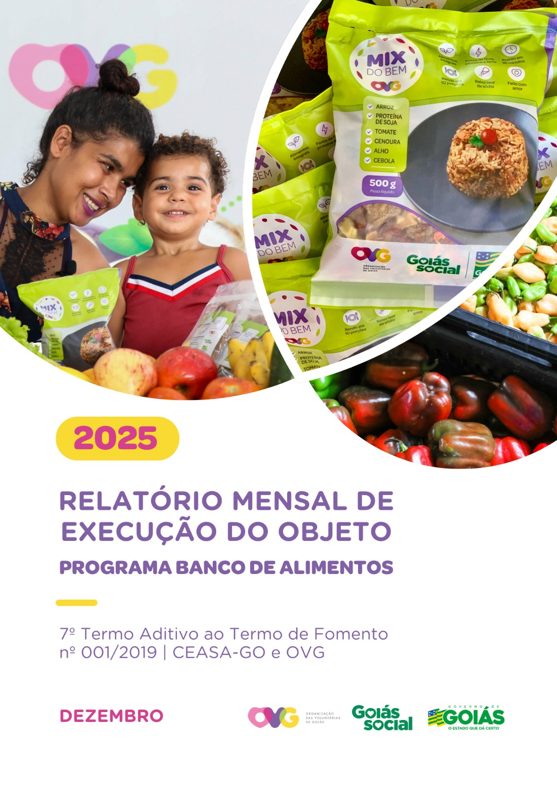

Relatório Sintético
ORGANIZAÇÃO DAS VOLUNTÁRIAS DE GOIÁS
7º TERMO ADITIVO AO TERMO DE FOMENTO Nº 001/2019 - CEASA/OVG
RELATÓRIO GERENCIAL MENSAL DE EXECUÇÃO
BANCO DE ALIMENTOS
PROTEÇÃO SOCIAL ÀS FAMÍLIAS E INDIVÍDUOS EM SITUAÇÃO DE VULNERABILIDADE SOCIAL
MÊS DE REFERÊNCIA: DEZEMBRO/2025
PROTEÇÃO SOCIAL BÁSICA - BANCO DE ALIMENTOS
UNIDADE EXECUTORA | ESPECIFICAÇÃO |  | METAS FÍSICAS
 |  |  | Realizadas
BANCO DE ALIMENTOS | Número de entidades cadastradas |  | 0
 | Número de indivíduos/famílias cadastrados |  | 76
 | Número de entidades atendidas |  | 76
 | Número de indivíduos/famílias atendidos |  | 3,612
 | Total de alimentos doados (KG) |  | 118,012.31
 | Total de doadores cadastrados |  | 1
 | Total de alimentos coletados/arrecadados (KG) |  | 120,232.05
 | Bairros de Goiânia atendidos |  | 40
 | Municípios atendidos (além de Goiânia) |  | 13
 | Distribuição |  | Diária (exceto domingos e feriados)

Plano de Ação
Causa: O Programa está sendo executado com base no Plano de Trabalho, com o desenvolvimento de atividades de coleta, seleção e distribuição de alimentos para entidades sociais e famílias em situação de vulnerabilidade e insegurança alimentar, superando a descrição do item "9. Metas", que prevê a entrega de, no mínimo, 60.000 kg de alimentos in natura (9.2) e atender, no mínimo, 1.500 famílias e 40 entidades por mês (9.3).
Medidas implementadas/a implementar: Como as atividades estão sendo desenvolvidas conforme previsto no Plano de Trabalho, não há medidas saneadoras a serem implementadas.
Prazo para tratar a causa: Não há prazo.
Ações Desenvolvidas
O Programa segue recebendo novos cadastramentos, sendo o de famílias realizado presencialmente e o de entidades sociais, por meio do site da OVG (www.ovg.org.br), com validação efetuada pela equipe de Serviço Social. Todas as ações desenvolvidas têm como objetivo apoiar e fortalecer a rede socioassistencial.
Reafirmando seu compromisso com a dignidade humana e a segurança alimentar, o Banco de Alimentos, com o apoio da equipe de Segurança Interna da CEASA, realiza o mapeamento e o acolhimento de famílias em situação de vulnerabilidade social que recorrem aos contêineres de resíduos em busca de alimentos impróprios para o consumo. Após a identificação, as famílias são encaminhadas para atendimento com assistente social, que realiza escuta qualificada, avalia as demandas apresentadas e efetiva os encaminhamentos necessários à rede socioassistencial. Para além da distribuição regular de alimentos, a iniciativa fortalece a promoção da segurança alimentar e nutricional por meio de atendimento humanizado. Paralelamente, a segurança alimentar e nutricional é reforçada pela busca ativa de alimentos, assegurando a destinação adequada dos produtos arrecadados.
Como parte de sua atuação contínua na CEASA, o Banco de alimentos mantém uma rotina sistemática de busca ativa para a captação de alimentos destinados às doações in natura e ao processamento. O volume arrecadado apresenta variações em decorrência da sazonalidade dos produtos, das oscilações inflacionárias e das condições ambientais. No período, foram distribuídos 118.012,31 kg de alimentos in natura a famílias em situação de vulnerabilidade social e a entidades socioassistenciais. Adicionalmente, foram concedidos 50.840 benefícios oriundos do processamento de alimentos, por meio da produção de itens como o Mix do Bem e frutas desidratadas. A iniciativa reafirma o compromisso institucional com a sustentabilidade, a redução do desperdício e a promoção da segurança alimentar e nutricional, assegurando o aproveitamento integral dos alimentos e ampliando o acesso a uma alimentação adequada.
No dia 04 de dezembro, foi dada continuidade à entrega de cestas de hortifrúti adquiridas da agricultura familiar. A ação tem como objetivo promover a alimentação adequada e saudável entre os universitários, ao mesmo tempo em que fortalece e estimula a comercialização da produção dos agricultores familiares do estado. Os beneficiários são estudantes vinculados ao Programa Universitário do Bem. Na ocasião, foram entregues 69 cestas de hortifrúti (totalizando 690 kg) e 990 unidades do Mix do Bem.
O Banco de Alimentos participou, no dia 13 de dezembro, da 6ª edição do Projeto PopRuaJud, promovido pelo Tribunal de Justiça do Estado de Goiás (TJGO), realizada das 8h às 13h, no Centro de Cultura e Lazer José Barroso, localizado no Residencial Village Garavelo, em Aparecida de Goiânia. A iniciativa teve como objetivo oferecer atendimento integral, humanizado e interinstitucional à população em situação de rua, por meio da articulação entre órgãos públicos e entidades da sociedade civil, em consonância com as diretrizes estabelecidas pelo Conselho Nacional de Justiça (CNJ). Na ocasião, o Banco de Alimentos contribuiu com o repasse de 200 unidades de frutas desidratadas e com a doação de frutas in natura, sendo 34,2 kg de banana-prata e 15 kg de maçã, fortalecendo as ações de promoção da segurança alimentar e nutricional voltadas ao público atendido durante o evento.
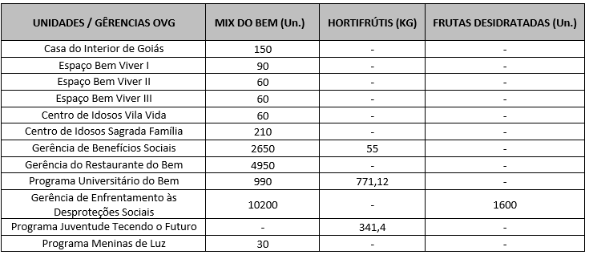 Após as capacitações sobre o Mix do Bem nas unidades e programas da OVG, neste mês foram realizados os seguintes atendimentos:
Nas ações do Goiás Social, o Banco de Alimentos participou com entrega e orientações sobre o Mix do Bem, por meio do OVG Perto de Você:
Goiânia, dezembro de 2025.
Marília Araújo Silva |  | Luís Maurício Bessa Scartezini
Gerente do Banco de Alimentos |  | Gerente de Planejamento
Roberta Wendorf de Carvalho |  | Janine Almeida Silva Zaiden
Diretora de Unidades Socioassistenciais |  | Diretora de Planejamento e Gestão
Jarmund Nasser Junior |  | Adryanna Leonor Melo de Oliveira Caiado
Diretor Administrativo e Financeiro |  | Diretora Geral

Relatório Analítico
ORGANIZAÇÃO DAS VOLUNTÁRIAS DE GOIÁS
7º TERMO ADITIVO AO TERMO DE FOMENTO Nº 001/2019 - CEASA/OVG
RELATÓRIO ANALÍTICO: OPERACIONAL E METAS
BANCO DE ALIMENTOS
PROTEÇÃO SOCIAL ÀS FAMÍLIAS E INDIVÍDUOS EM SITUAÇÃO DE VULNERABILIDADE SOCIAL
REFERÊNCIA: DEZEMBRO / 2025
PROTEÇÃO SOCIAL BÁSICA
OPERACIONALIZAÇÃO DAS AÇÕES DE PROTEÇÃO SOCIAL
Item Meta TF: 15.1 / Item Meta PT: 9.9.1
1. ATENDIMENTOS/MÊS |  |  | JUL/2019 A JUL/2025 | AGO | SET | OUT | NOV | DEZ | TOTAL SEM REPETIÇÃO
Número de entidades atendidas |  | RZ | 403 | 63 | 80 | 84 | 87 | 76 | 414
Número de indivíduos/famílias atendidos |  | RZ | 7,856 | 3,785 | 3,528 | 3,363 | 3,152 | 3,612 | 8,290

Item Meta TF: 15.1 / Item Meta PT: 9.9.2
2. CADASTRAMENTOS/MÊS |  |  | JUL/2019 A JUL/2025 | AGO | SET | OUT | NOV | DEZ | TOTAL
Novas entidades cadastradas com recebimento regular |  | RZ | 333 | 1 | 4 | 3 | 3 | 0 | 344
Novas entidades cadastradas para o Programa Aquisição de Alimentos Estadual (PAA) |  | RZ | 239 | 13 | 15 | 0 | 0 | 0 | 267
Novos indivíduos/famílias cadastrados |  | RZ | 7,108 | 134 | 77 | 80 | 67 | 76 | 7,542

Item Meta TF: 15.3 / Item Meta PT: 9.9.3
3. VOLUME DE DOAÇÕES (KG)/MÊS |  |  | JUL/2019 A JUL/2025 | AGO | SET | OUT | NOV | DEZ | TOTAL
Quantidade de alimentos coletados/arrecadados |  | RZ | 8,554,841.97 | 100,862.75 | 112,918.40 | 97,425.00 | 114,798.40 | 120,232.05 | 9,101,078.57
Quantidade de alimentos doados para famílias e entidades sociais |  | RZ | 8,306,265.98 | 101,807.65 | 109,376.74 | 97,385.20 | 113,768.10 | 118,012.31 | 8,846,615.98
Quantidade de alimentos destinados a instituições para alimentação animal |  | RZ | 201,645.42 | 926.60 | 900.00 | 450.00 | 530.00 | 1,620.00 | 206,072.02
Quantidade de alimentos selecionados para processamentos |  | RZ | 70,266.15 | 2,061.30 | 1,443.00 | 88.40 | 0.00 | 0.00 | 73,858.85
Estoque |  | RZ | 42,560.95 | 300.00 | 1,498.66 | 1,000.06 | 1,500.26 | 2,100.00 | 48,959.93
OBS.: Sempre que ficarem alimentos arrecadados em um mês para serem entregues no primeiro dia útil do mês seguinte, haverá registro na linha "ESTOQUE".
OBS.: O total de "alimentos coletados/arrecadados" é menor que a soma de "alimentos doados para famílias e entidades sociais", "alimentos destinados a instituições para alimentação animal" e "alimentos selecionados para processamentos" devido à aquisição, nos meses de junho, julho e agosto de 2020, de cestas de frutas e hortaliças da Cooperativa Mista dos Produtores de Hortifrutigranjeiros do Estado de Goiás (COMPHEGO) para serem entregues às famílias pela situação de emergência em razão da pandemia do Coronavírus. Diante disso, nesses meses, o volume de alimentos doados foi maior que a quantidade de alimentos coletados/arrecadados.

Item Meta TF: Não Possui / Item Meta PT: 9.9.5
4. AÇÕES SOCIAIS |  |  | JUL/2019 A JUL/2025 | AGO | SET | OUT | NOV | DEZ | TOTAL
Número de entidades que participaram |  | RZ | 2,078 | 0 | 0 | 6 | 0 | 11 | 2,095
Número de indivíduos/famílias que participaram |  | RZ | 4,957 | 3 | 39 | 40 | 89 | 90 | 5,218
5. DISTRIBUIÇÃO DE ALIMENTOS POR INSTITUIÇÃO / ENTIDADE E FAMÍLIA (KG)
Item Meta TF: 15.3 / Item Meta PT: 9.9.3
Bairros de Goiânia | Instituição / Entidade ATENDIDA EM GOIÂNIA |  | JUL/2019 A JUL/2025 | AGO | SET | OUT | NOV | DEZ | TOTAL
Santa Genoveva | Assembleia de Deus Aliança | RZ | 13,084.70 | 0.00 | 0.00 | 0.00 | 0.00 | 0.00 | 13,084.70
Bairro Goiá 2 | Assembleia de Deus Esperança | RZ | 20,489.86 | 0.00 | 0.00 | 0.00 | 0.00 | 0.00 | 20,489.86
Jardim Itaipu | Associação Desportiva Jardim Caravelas - ADEJAC | RZ | 6,298.40 | 0.00 | 297.80 | 0.00 | 0.00 | 0.00 | 6,596.20
 | Grupo Ecológico Ambiental Nacional Comando Pantera | RZ | 1,936.80 | 0.00 | 0.00 | 0.00 | 0.00 | 290.00 | 2,226.80
Jardim Guanabara | Assembleia de Deus Yeshua | RZ | 15,418.91 | 0.00 | 0.00 | 0.00 | 0.00 | 0.00 | 15,418.91
 | Centro de Recuperação Vida Nova | RZ | 56,181.14 | 646.50 | 220.90 | 338.50 | 800.10 | 417.00 | 58,604.14
 | Banco de Alimentos Mesa Brasil - SESC | RZ | 10,078.10 | 0.00 | 0.00 | 0.00 | 0.00 | 0.00 | 10,078.10
Jardim Guanabara I | CMEI Jardim Guanabara I - Conselho Gestor Construindo Cidadãos | RZ | 3,701.74 | 0.00 | 0.00 | 0.00 | 0.00 | 0.00 | 3,701.74
 | Instituto de Especialidades Conceito | RZ | 5,450.23 | 0.00 | 0.00 | 0.00 | 0.00 | 0.00 | 5,450.23
Jardim Guanabara II | Instituto de Apoio a Crianças e Adolescentes Casa do Pão | RZ | 225.00 | 0.00 | 0.00 | 0.00 | 0.00 | 0.00 | 225.00
 | Sociedade Renascer | RZ | 2,118.98 | 0.00 | 0.00 | 0.00 | 0.00 | 0.00 | 2,118.98
Jardim Guanabara III | CMEI Guanabara lll | RZ | 4,082.04 | 0.00 | 0.00 | 0.00 | 0.00 | 0.00 | 4,082.04
 | Comunidade Espirita Trabalho, Amor e FÉ - CETAF | RZ | 66,695.19 | 1,225.00 | 952.70 | 944.90 | 931.50 | 586.00 | 71,335.29
Jardim Vila Rica | Fraternidade Espírita Luz e Caridade | RZ | 2,525.90 | 0.00 | 193.80 | 222.70 | 271.00 | 764.80 | 3,978.20
Vila Montecelli | Associação Ambiental pela Vida e Sustentabilidade Social | RZ | 5,490.99 | 0.00 | 0.00 | 0.00 | 0.00 | 0.00 | 5,490.99
Residencial Vale dos Sonhos | Associação Beneficente do Residencial Vale dos Sonhos | RZ | 38,162.13 | 0.00 | 0.00 | 0.00 | 0.00 | 0.00 | 38,162.13
...
Item Meta TF: 15.4 / Item Meta PT: 9.9.4
Willia Alvez da Costa |  | RZ | 11,775.54 | 0.00 | 2,651.80 | 300.00
William Alves Coutrim |  | RZ | 0.00 | 0.00 | 0.00 | 0.00
Willian Rose de Araújo |  | RZ | 9,598.50 | 0.00 | 0.00 | 478.60
Yan Alencar Silva |  | RZ | 377.60 | 0.00 | 0.00 | 0.00
SUB-TOTAL ARRECADAÇÕES PERMISSIONÁRIOS E PRODUTORES (KG) |  | RZ | 1,893,769.55 | 22,023.20 | 29,910.00 | 34,206.20
TOTAL ARRECADAÇÕES (KG) |  | RZ | 8,554,841.97 | 100,862.75 | 112,918.40 | 97,425.00
7. DESCRITIVO DAS DEMAIS ATIVIDADES
Item Meta TF: - / Item Meta PT: 9.9
Atividades relevantes por área técnica e/ou geral desenvolvidas na unidade (conforme Plano de Trabalho):
7.1 O recadastramento das entidades sociais atendidas segue em andamento. Conforme a Resolução OVG n° 002/2019, "as instituições deverão realizar a atualização de cadastro anualmente". Para garantir o cumprimento dessa exigência, a equipe da Gerência do Banco de Alimentos (GBA) está realizando visitas técnicas às entidades sociais, conforme as diretrizes da Resolução.
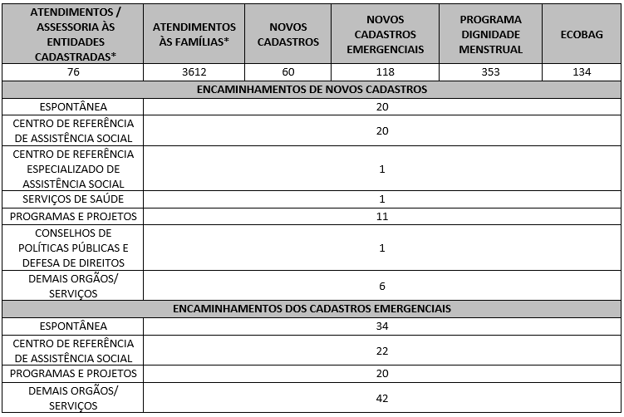 7.2 O Serviço Social realizou neste mês: Destacamos que a prioridade é atender a todos que procuram e se enquadram nos critérios do Programa Banco de Alimentos. Assim, as cestas para as famílias sofrem variação em quantidade (padrão de 15-20 kg), conforme os alimentos que são coletados na CEASA. Neste sentido, sempre que temos a diminuição ou aumento da coleta, a quantidade de alimentos da cesta sofre a mesma oscilação, mantendo a quantidade mínima para atender a necessidade nutricional das famílias. Além disso, os alimentos in natura são complementados com a entrega de kits de Mix do Bem e frutas desidratadas. O mesmo protocolo é seguido para as entidades sociais, o volume de alimento doado aumenta ou diminui conforme a coleta realizada. Também são entregues benefícios eventuais, conforme a necessidade identificada:

7.3 Neste mês, foram realizadas capacitações com temáticas voltadas às Famílias e Entidades Sociais.
7.4 Foram realizadas ações coletivas voltadas ao bem-estar, promovendo cuidados aos beneficiários.
7.5 Em parceria com a Gerência de Voluntariado e Parcerias Sociais (GVPS), o Banco de Alimentos contou com o apoio de voluntários nas atividades rotineiras da unidade, contribuindo para o fortalecimento da execução das ações e para a promoção do engajamento social.
Impactos das atividades desenvolvidas (conforme Plano de Trabalho):
7.1 A integração do Sistema de Gestão Integrada (SGI) possibilitou o recadastramento on-line, otimizando o controle das informações das entidades sociais e eliminando o uso de papel, o que contribui para a sustentabilidade ambiental. Em funcionamento desde novembro de 2022, o SGI tem qualificado os processos de cadastro, monitoramento e acompanhamento das entidades atendidas, independente da unidade executora das atividades. O cadastro de famílias ocorre de forma contínua, de segunda a sexta-feira, com retirada semanal de alimentos em dias pré-definidos.
7.2 Entre as ações desenvolvidas pelo Banco de Alimentos, destaca-se a realização de busca ativa de famílias em situação de vulnerabilidade social que recorrem aos contêineres da CEASA, com a oferta de orientação e apoio, visando assegurar o acesso a alimentos adequados e promover a segurança alimentar e nutricional. As famílias identificadas passam por atendimento e avaliação social, com os devidos encaminhamentos à rede socioassistencial, conforme as demandas apresentadas. O Serviço Social desenvolve articulação intersetorial contínua, visando garantir o acesso a serviços públicos e a ampliação do exercício de direitos. Dessa forma, as assistentes sociais da OVG reafirmam o compromisso institucional com a redução das desigualdades e o fortalecimento da proteção social às populações em situação de vulnerabilidade.
7.3 Ação de Capacitação para Entidades: No dia 02 de dezembro, foi realizada capacitação educativa destinada às entidades sociais, durante o período de espera para a retirada dos kits de hortifrutis. A atividade teve como objetivo orientar quanto à correta higienização dos alimentos destinados ao consumo humano, reforçando a importância das boas práticas para a promoção da segurança alimentar e nutricional. Durante a capacitação, foram abordados conteúdos relacionados aos tipos de sanitizantes adequados para alimentos, à diluição correta do produto, ao tempo ideal de submersão e à relevância da sanitização na prevenção das Doenças Transmitidas por Alimentos (DTAs). A ação foi conduzida de forma prática, com demonstração passo a passo do procedimento adequado de higienização. Ao final, cada entidade recebeu um Procedimento Operacional Padrão (POP) contendo todas as etapas do processo de sanitização, com orientação para fixação no local de preparo dos alimentos, a fim de padronizar e fortalecer a adoção das boas práticas no cotidiano das instituições. Ao todo, 11 entidades sociais participaram da capacitação.
7.3 Ação de Capacitação para Colaboradores: No dia 08 de dezembro, a nutricionista da GBA, juntamente com as estagiárias do curso de Nutrição, realizou uma ação educativa voltada aos colaboradores. A atividade teve como objetivo sensibilizar os participantes quanto à importância da correta triagem e seleção de frutas, legumes e verduras (FLV), evidenciando o impacto direto que o cuidado na escolha dos alimentos exerce sobre a saúde, a segurança alimentar e a dignidade das famílias beneficiadas, além de reforçar a relevância do trabalho em equipe nesse processo. A dinâmica prática consistiu na divisão dos colaboradores em três grupos, que receberam cestas de hortifrutis previamente organizadas. Em conjunto, os participantes avaliaram a qualidade dos alimentos, identificando e retirando aqueles considerados impróprios para consumo. Ao final, cada grupo apresentou os itens descartados, justificando a decisão com base em critérios como aparência inadequada, danos físicos, estágio de maturação impróprio e sinais de deterioração. A iniciativa teve como finalidade fortalecer o padrão de qualidade das cestas entregues aos beneficiários, orientar quanto aos critérios adequados de triagem e classificação e estimular a responsabilidade coletiva em todas as etapas do processo, consolidando a importância da segurança alimentar e nutricional. Ao todo, 11 colaboradores participaram da capacitação.
7.3 Ação de Capacitação para Famílias: No dia 09 de dezembro, as estagiárias do curso de Nutrição realizaram uma capacitação educativa junto aos beneficiários da OVG, com o objetivo de apresentar informações sobre a origem das doações e o funcionamento do Banco de Alimentos. Durante a ação, foi utilizado um banner ilustrativo com o fluxograma do Banco de Alimentos, detalhando todas as etapas do processo até a montagem das cestas. Observou-se que muitos beneficiários desconheciam que os alimentos distribuídos são integralmente provenientes de doações, especialmente da CEASA, demonstrando surpresa e interesse ao compreender o valor agregado e o trabalho envolvido na composição das cestas. A atividade ocorreu simultaneamente à distribuição das cestas de hortifrúti, buscando reforçar a solidariedade como elemento essencial para a continuidade do serviço e incentivar os beneficiários a se reconhecerem como parte ativa desse processo. Ao final, foi aplicada uma pesquisa de aprendizagem de forma lúdica, utilizando emojis, para avaliar o entendimento do conteúdo apresentado. Aproximadamente 79 beneficiários participaram da ação, dos quais 42 relataram não possuir conhecimento prévio sobre a origem das doações e o funcionamento do Banco de Alimentos.
...

Anexo Fotos
FOTOS - DEZEMBRO 2025
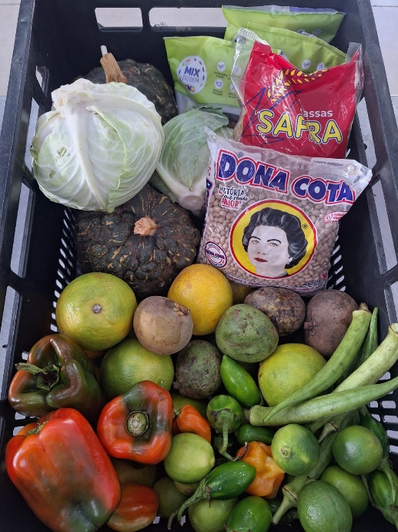
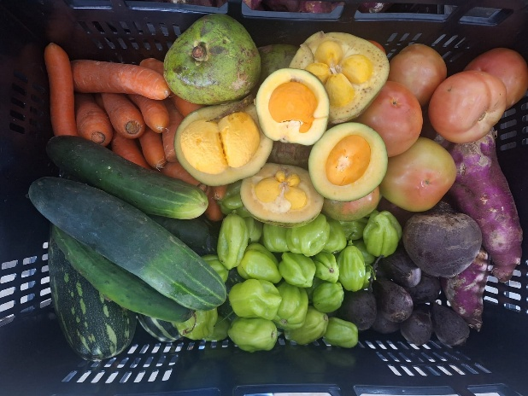

 | Distribuição de alimentos para as Famílias.
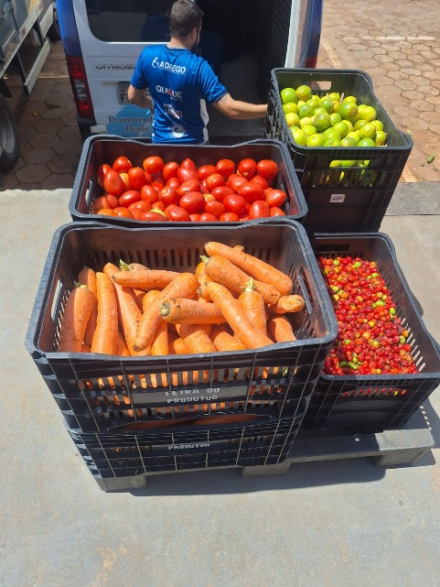
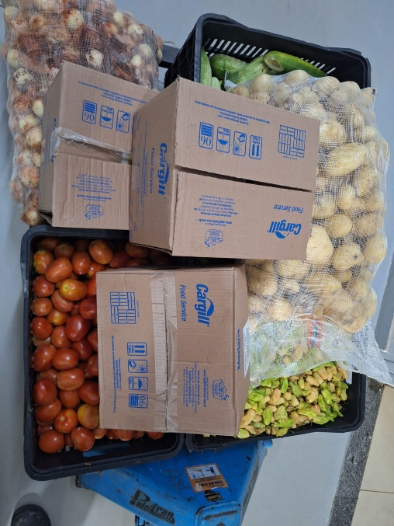
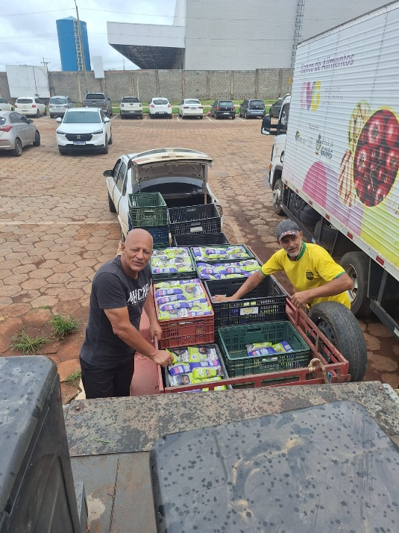

 | Distribuição de alimentos para as Entidades Sociais.
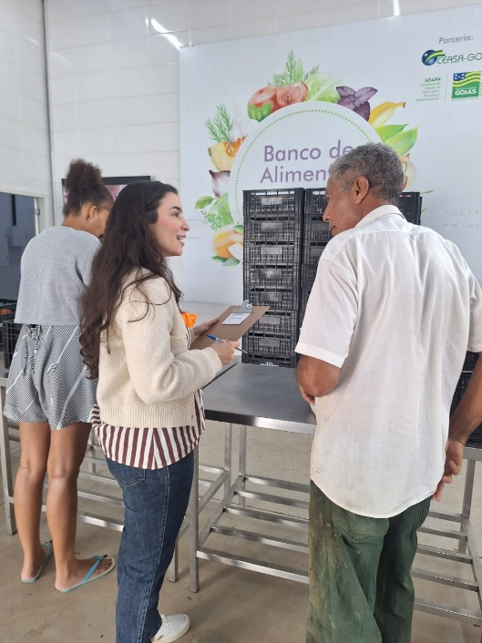
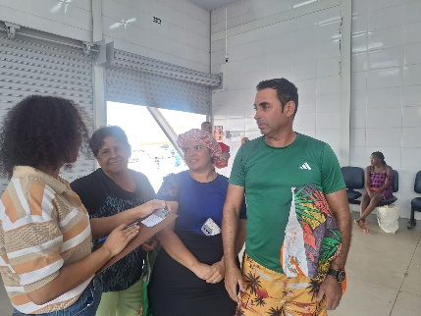

 | Capacitação para famílias: atividade destinada a apresentar informações sobre a origem das doações e o funcionamento do Banco de Alimentos.
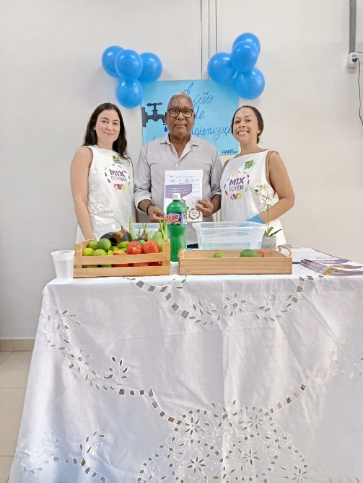
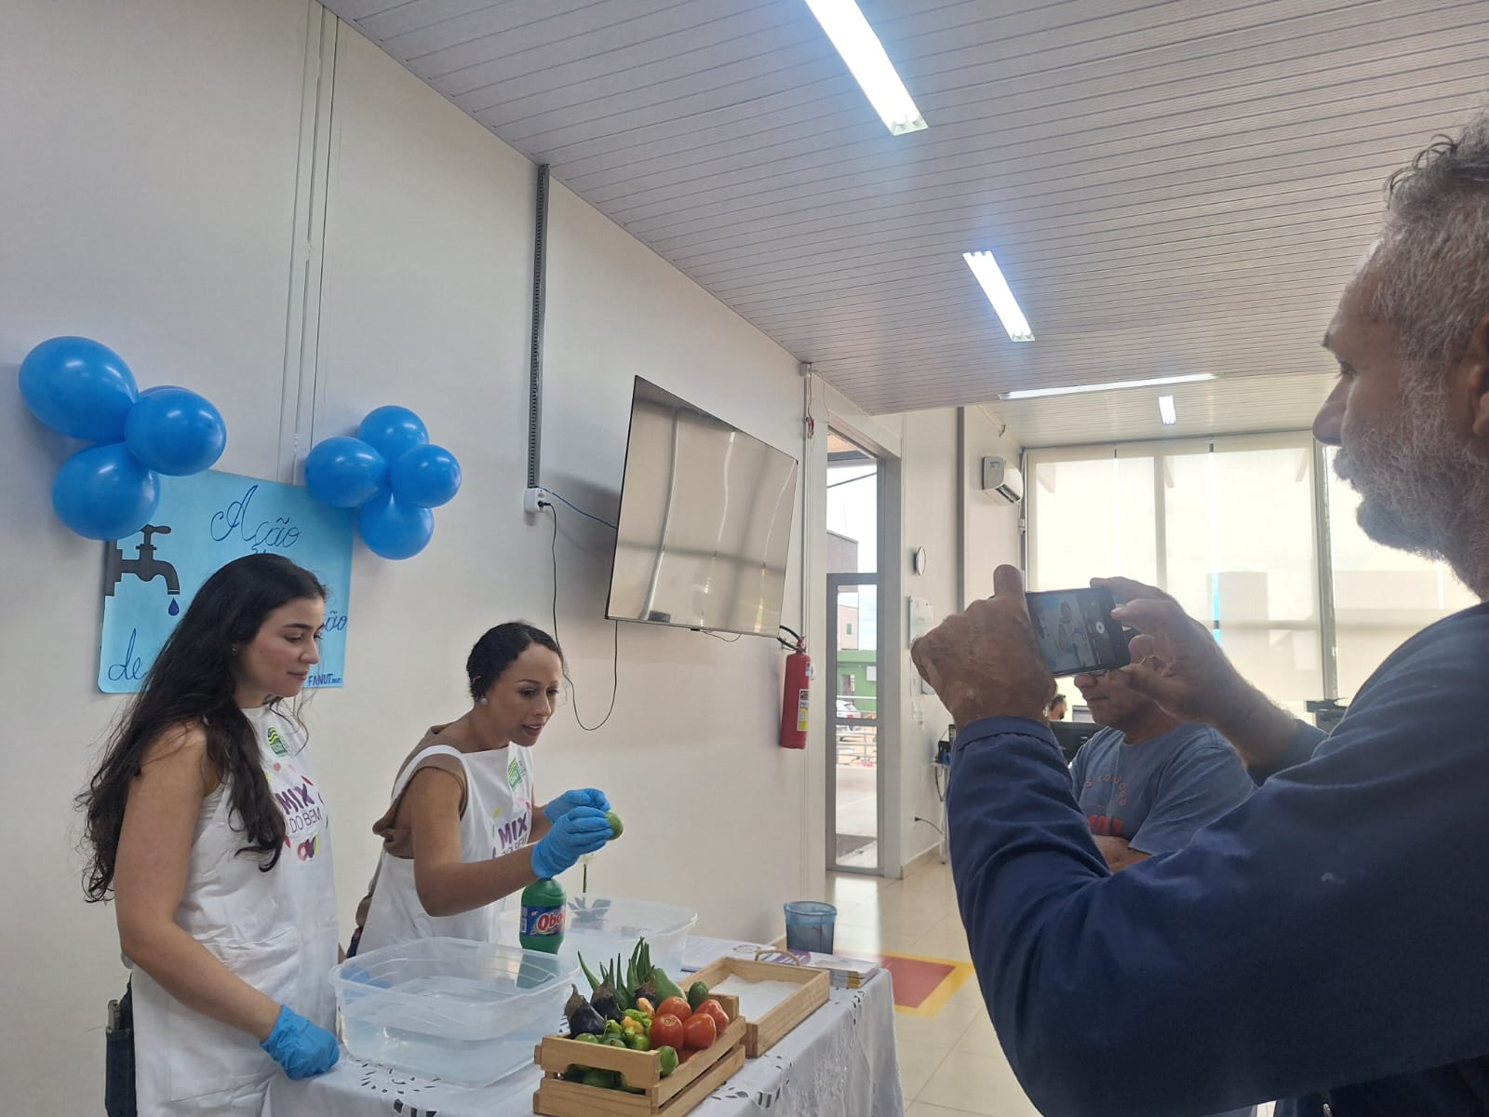

 | Capacitação para entidades sociais: atividade voltada à orientação sobre a correta higienização dos alimentos destinados ao consumo humano.

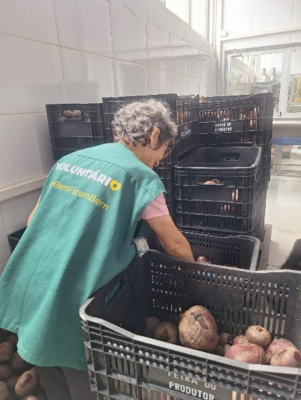

 | Voluntária no apoio às atividades de seleção de alimentos.
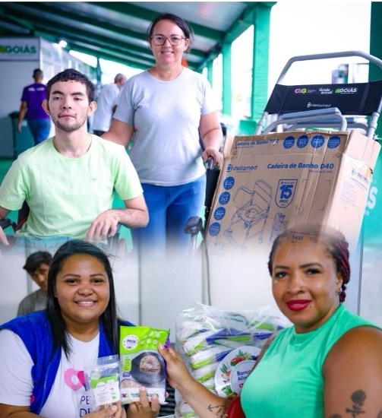
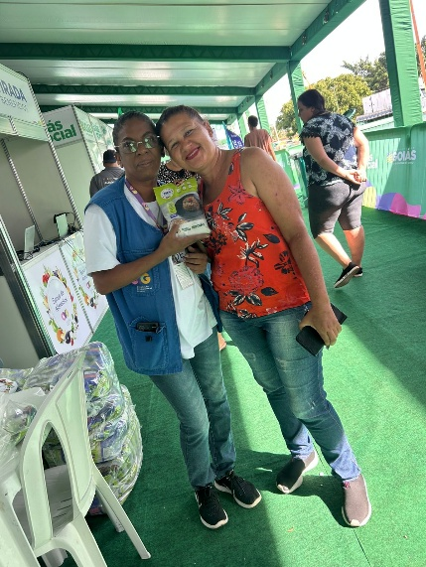

 | Participação nas ações do Goiás Social realizadas nos municípios de Caldas Novas e Caiapônia.

